1.IDENTIFICACION
INFORMACIÓN GENERAL |  | INFORMACIÓN DEL ESTUDIO RESPECTIVO
 |  | NODO NÚMERO |  |  |  |  | 27020
 |  | INFORME NÚMERO |  |  |  |  | 25
CONTRATISTA | UNIÓN TEMPORAL MOVILIDAD 2014 | ORDEN DE TRABAJO No. |  |  |  |  | PROGRAMACION BASICA
 |  | FECHA DE LA ORDEN DE TRABAJO |  |  |  |  | -
 |  | FECHA DE LA TOMA DE INFORMACIÓN |  |  |  |  | 010214
 |  | DÌA DE LA SEMANA |  |  |  |  | SÁBADO
OBJETO DEL CONTRATO | REALIZAR LA TOMA DE INFORMACIÓN DE CAMPO, COMO INSUMO DEL PROGRAMA DE MONITOREO, SEGUIMIENTO Y PLANEACIÓN DEL TRÁNSITO Y EL TRANSPORTE DE BOGOTA D.C | TIPO DE ESTUDIO |  |  |  |  | VOLÚMENES POR TIPO DE VEHÍCULO
 |  | NOMBRE DEL ARCHIVO |  |  |  |  | 27020_AK_72_X_AC_17_140201_VOL_V1.xlsx
 |  | CÓDIGO DEL ESTUDIO |  |  |  |  | VOL
 |  | LUGAR DE LA TOMA DE INFORMACIÓN |  |  |  |  | AK_72_X_AC_17
NÚMERO DE CONTRATO | 2072-2013 | COORDENADA X |  | 94546.127 |  |  | LONGITUD | -74°07'36,01"
 |  | COORDENADA Y |  | 105860.153 |  |  | LATITUD | 04°38'57,13"

FECHA DE INICIO DEL CONTRATO | 220114 | PROFESIONALES RESPONSABLES
 |  | CONSULTOR (DIRECTOR) |  |  |  |  | ING. MSC. SANDRA LUCIA NAVAS TEQUIA
 |  | CONSULTOR (COORDINADOR GENERAL) |  |  |  |  | ING. MSC. LUIS FERNANDO RUBIANO BARRERO
INTERVENTORÍA | UNIVERSIDAD NACIONAL DE COLOMBIA | CONSULTOR (EXPERTO EN TRÁNSITO Y TRANSPORTE) |  |  |  |  | ING. ESP. DIANA PAOLA PARADA
 |  | CONSULTOR (ING ANÀLISIS) |  |  |  |  | ING. ÁNGELA ROCÍO MENDOZA
 |  | INTERVENTORÍA (DIRECTOR) |  |  |  |  | ING. MSC. ARTURO ZARATE
 |  | INTERVENTORÍA (ESPECIALISTA) |  |  |  |  | ING. MSC. WILLIAM CASTRO
 |  | INTERVENTORÍA (RESIDENTE) |  |  |  |  | ING. JOSÉ EDWIN TORRES
OBJETO DEL CONTRATO | INTERVENTORÍA TÉCNICA, ADMINISTRATIVA Y FINANCIERA PARA LA TOMA DE INFORMACIÓN DE CAMPO COMO INSUMO DEL PROGRAMA DE MONITOREO, SEGUIMIENTO Y PLANEACIÓN DEL TRÁNSITO Y TRANSPORTE DE BOGOTÁ D.C. | SUPERVISOR SECRETARIA MOVILIDAD |  |  |  |  | ING. FABIAN GONZALEZ

 |  | VERSIONES DEL ESTUDIO
 |  | NÚMERO |  | FECHA | OBSERVACIONES
NÚMERO DE CONTRATO | 2072-2013 | Versión 0 |  | 17/02/14
 |  | Versión 1 |  | 19/02/14 | SEGÚN OFICIO FI-INT-CMTTUB14-025-14-V1
 |  | Versión 2
FECHA DE INICIO DEL CONTRATO | 210114 | Versión 3

 |  | DESCRIPCIÓN DE LA TOMA DE INFORMACIÓN
 |  | TIPO DE VEHÍCULO | FACTOR DE EQUIVALENCIA | MOVIMIENTOS AFORADOS |  |  | No. DE PERÍODOS | HORA
ESQUEMA |  |  |  | ACCESO | LENTA | RÁPIDA | HORARIO DEL PERÍODO No. 1 | 22:00-06:00
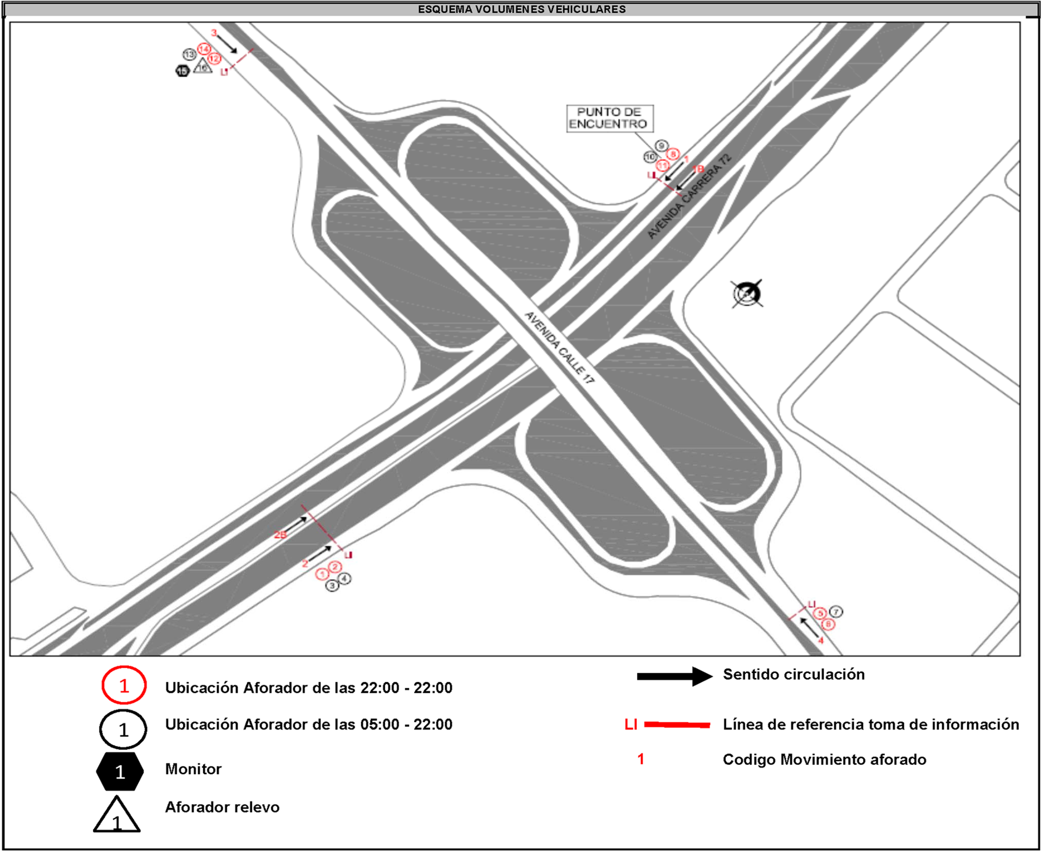
 |  | L | 1 | NORTE | 1 | 1B | HORARIO DEL PERÍODO No. 2 | 06:00-14:00
 |  | C | 2 | SUR | 2 | 2B | HORARIO DEL PERÍODO No. 3 | 14:00-22:00
 |  |  |  | OCCIDENTE | 3 |  | No. DE HORAS TOMADAS |  | 24
 |  | BT | 2 | ORIENTE | 4 |  | HORARIO DE LA TOMA DE INFORMACIÓN |  | 22:00-22:00
 |  | B | 2 |  |  |  | No. DE EQUIPOS UTILIZADOS |  | 16
 |  |  |  | OBSERVACIONES DE LA TOMA DE INFORMACIÒN
 |  | AL | 2 | OBSERVACION |  |  |  |  |  | ACCESO
 |  | AT | 2.5

 |  | BA | 2.5
 |  | ESP | 2
 |  | INT | 2
 |  | C2P | 2.5
 |  | C2G | 2.5
 |  | C3-C4 | 2.5

 |  | C5 | 2.5
 |  | >C5 | 2.5
 |  | M | 0.5
 |  | BIC | 0.3

 |  | ANALISIS PUNTUAL
 |  | LA INTERSECCIÓN AVENIDA CARRERA 72 (AVENIDA BOYACÁ) CON AVENIDA CALLE 17 (AVENIDA CENTENARIO) SE ENCUENTRA UBICADA AL SUROCCIDENTE DE LA CIUDAD, EN LA LOCALIDAD DE FONTIBÓN. LA AVENIDA CARRERA 72 CUENTA CON 2 CALZADAS POR SENTIDO (CALZADA RÁPIDA Y LENTA) CADA UNA CON DOS CARRILES DE CIRCULACIÓN DE TRÁFICO MIXTO CON SU RESPECTIVO SEPARADOR CENTRAL, POR OTRA PARTE, LA AVENIDA CALLE 17 CUENTA CON CALZADA ÚNICA DE DOS CARRILES DE CIRCULACIÓN EN CADA SENTIDO PARA TRÁFICO MIXTO. EL VOLUMEN TOTAL AFORADO DURANTE EL DÍA SÁBADO 01 DE FEBRERO DE 2014 FUE DE 274.421 VEHÍCULOS MIXTOS, COMPUESTOS DE LA SIGUIENTE MANERA: EL 66,4% CORRESPONDEN A VEHÍCULOS LIVIANOS, EL 17,4% A MOTOS, EL 9,7% A TRANSPORTE PÚBLICO COLECTIVO (COLECTIVOS, BUSETA / BUSETON, BUSES), Y EL 6,1% A VEHÍCULOS DE CARGA . LOS PERÍODOS DE MÁXIMA DEMANDA SE PRESENTAN ENTRE LAS 07:15 Y LAS 08:15 HORAS, Y ENTRE LAS 12:30 Y 13:30 HORAS. LA HORA PICO TOTAL DE LA INTERSECCIÓN SE REGISTRA ENTRE LAS 07:15 Y 08:15 HORAS, PERIODO EN EL QUE SE MOVILIZA UN TOTAL DE 16.935 VEHÍCULOS MIXTOS, DE LOS CUALES EL 59,1% CORRESPONDE A VEHÍCULOS LIVIANOS, EL 24,2% A MOTOS, EL 9,6% A TRANSPORTE PUBLICO COLECTIVO, 6,6% A TRANSPORTE DE CARGA, FINALMENTE LAS BICICLETAS TIENEN UNA PARTICIPACIÓN DEL 0,5%.

 |  | REGISTRO FOTOGRÁFICO

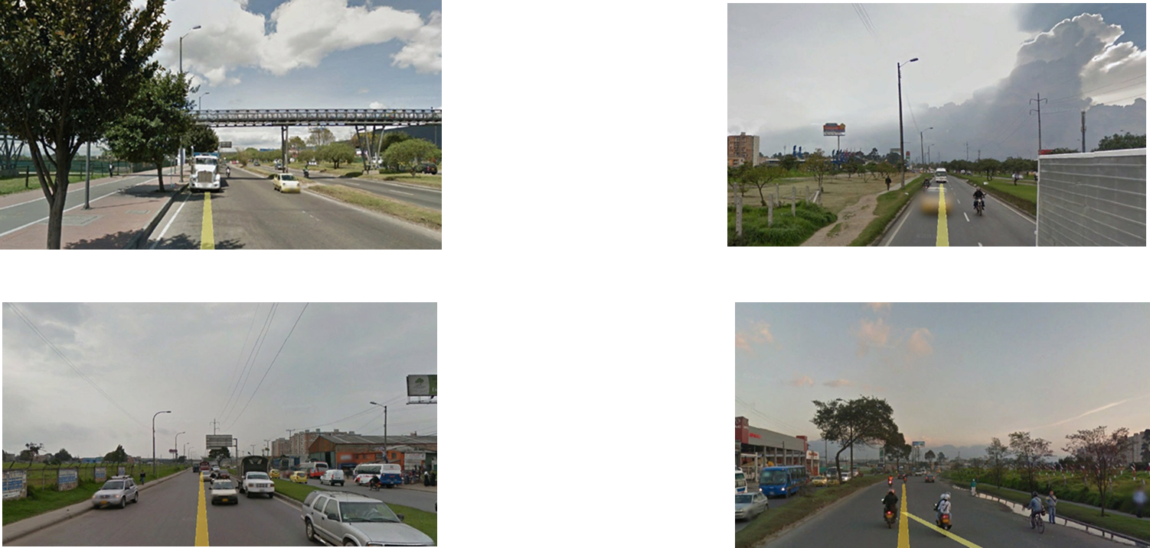

 |  | ACCESO NORTE |  |  |  |  | ACCESO SUR

 |  | ACCESO OCCIDENTE |  |  |  |  | ACCESO ORIENTE

